Estadísticas
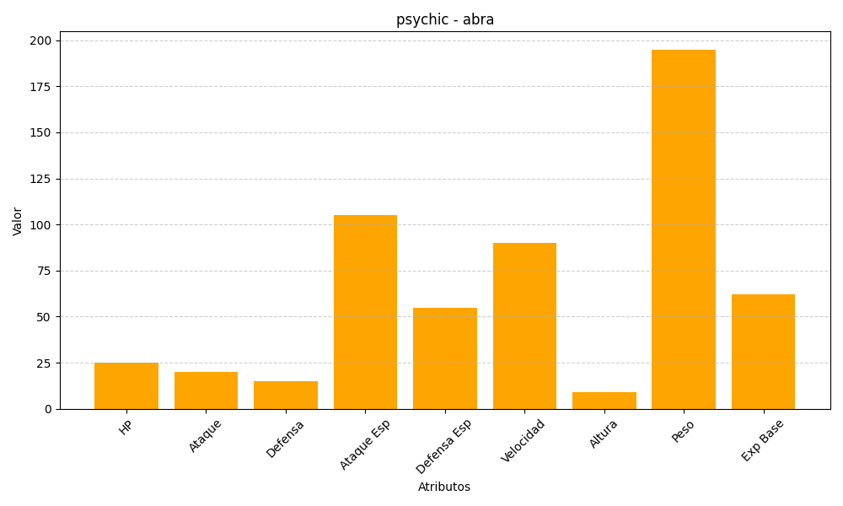
ID | Nombre | Tipo | HP | Ataque | Defensa | Ataque Especial | Defensa Especial | Velocidad | Altura | Peso | Experiencia Base
63 | abra | psychic | 25 | 20 | 15 | 105 | 55 | 90 | 9 | 195 | 62

